基本練習
$$100×\left(1+\frac{1}{4}\right)$$
1 | 125
$$\frac{2}{3}+\frac{7}{4}$$
2 | 2.4166666667
$$\frac{20×\left(1+0.5\right)}{5}$$
3 | 6

$${10}^{3}$$
4 | 1000

$$\sqrt{64}$$
5 | 8

$$\sqrt[3]{27}$$
6 | 3
$$\sqrt{3^{2}+4^{2}}$$
7 | 5

方程式
$$\frac{2×(1+{0.5}^{2})}{\frac{7}{4}−1}$$
3.3333333333

$$\frac{\frac{3}{5}+\frac{8}{3}}{\sqrt{3^{2}+4^{2}}}$$
0.65333333333

$10×(\frac{3^{3}}{4}+\frac{100}{\sqrt[3]{125}}$)
267.5

應用
加法練習 | 1245
 | 789 | 456 | 1245
 |  |  | 20

 | 今天 | 天數 | 日期
 | 2014-06-23 | 1 | 2014-06-24
 | <Ctrl>+;

減法練習 | 44

 | 今天 | 天數(以前) | 日期
 | 2014-06-23 | 58 | 2014-04-26

 | 到職日 | 今天 | 天數
 | 2012-02-18 | 2014-06-23 | 856

 | 今天 | 完工日 | 剩餘天數
 | 2014-06-23 | 2016-08-01 | 770

乘法練習 | 81
 | 99 | 99 | 9801

 | 匯率 | 美金 | 台幣
 | 29.64 | 129 | 3823.56

 | 獎金 | 比例 | 實領
 | 1000000 | 1.50% | 15000

除法練習 | 3 | 1.75 | 2.6666666667

 | 支出總金額 | 伙食 | 百分比
 | 6780 | 1250 | 18.44%

 | 數學總分 | 人數 | 平均
 | 850 | 11 | 77.272727273

冪次方練習 | 15625 | 27
 | 2 | 3

 | 鄰邊1(x) | 鄰邊2(y) | 斜邊
 | 8 | 8 | 11.313708499
$$\sqrt{x^{2}+y^{2}}$$

 | 直徑 | 圓面積
 | 8 | 50.24

$$A=πr^{2}$$

預知下次旅行的目的地
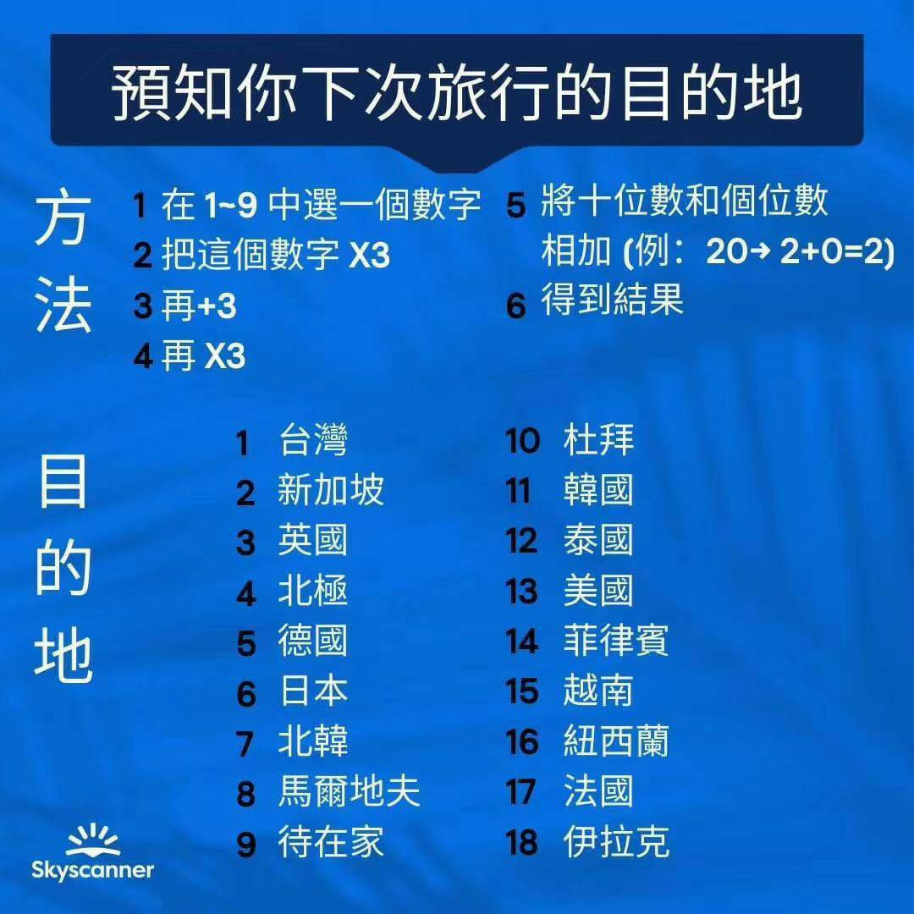
選數字 | 計算 | 結果
1 | 18 | 9
2 | 27 | 9
3 | 36 | 9
4 | 45 | 9
5 | 54 | 9
6 | 63 | 9
7 | 72 | 9
8 | 81 | 9
9 | 90 | 9

